Sheet1
序号 | 名称 | 样式图片 | 面料质地及成分比例 | 号型 | 数量 | 备注
1 | 长袖连体医生服 | 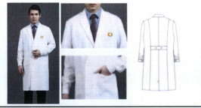 | 99%全消光涤纶长丝1%进口导电丝；克重：210克/平米；（有腰贴、无腰贴、男款、女款）；米白色。 | S号-5XL号、特体 | 520 | 图片为男士长袖，具体款式以医院提供样品为准。
2 | 长袖分体女护士服 | 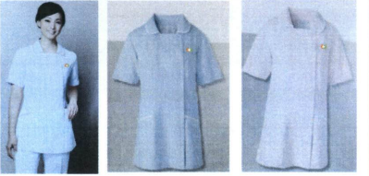 | 99%全消光涤纶长丝1%进口导电丝；克重：210克/平米；分体服装裤子与上衣同色；（米白、淡粉、淡蓝）。 | S号-5XL号、特体 | 534 | 图片款式为短袖，长袖款式相同；具体以医院提供样品为准。
3 | 长袖分体男护士服 | 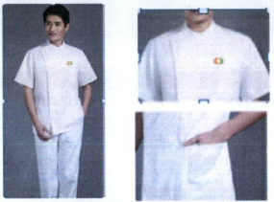 | 99%全消光涤纶长丝1%进口导电丝；克重：210克/平米；分体服装裤子与上衣同色；米白色。 | S号-5XL号、特体 | 46 | 图片款式为短袖，长袖款式相同，具体以医院提供样品为准。
合计 |  |  |  |  | 1100

